상품제안서
풀컬러 인조가죽 여권지갑+네임택 세트 | 상품코드: S17191

 |  |  |  |  |  |  | 02-713-8555 | www.synergygift.co.kr
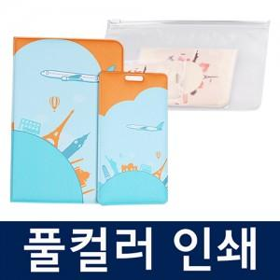

【상세/제작정보】 | <p>* 여권지갑 네임택 풀컬러 커스텀 인쇄 포함</p>

【인쇄/포장옵션】 | 풀칼라 / 포장불가능

【공급단가】 | 수량 | 50~ | 100~ | 500~ | 1,000~ | 3,000~
*VAT별도 | 단가 | 8,700원 | 8,490원 | 7,950원 | 7,800원 | 7,700원

【상품 URL】 | https://www.synergygift.co.kr:443/src/goods_detail.php?gdno=11508

